G.2.1
Gráfico 2.1. Denuncias por violencia en la pareja o expareja. Número de denuncias y media diaria.
Periodo 2007-2024.

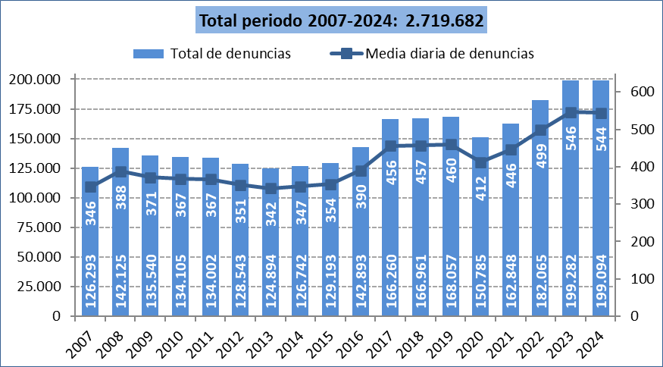

Fuente: Elaboración propia a partir de los datos proporcionados por el Consejo General del Poder Judicial.

G.2.2
Gráfico 2.2. Denuncias por violencia en la pareja o expareja. Tasas anuales por millón de mujeres y de hombres de 15 y más años.
Periodo 2007-2024.

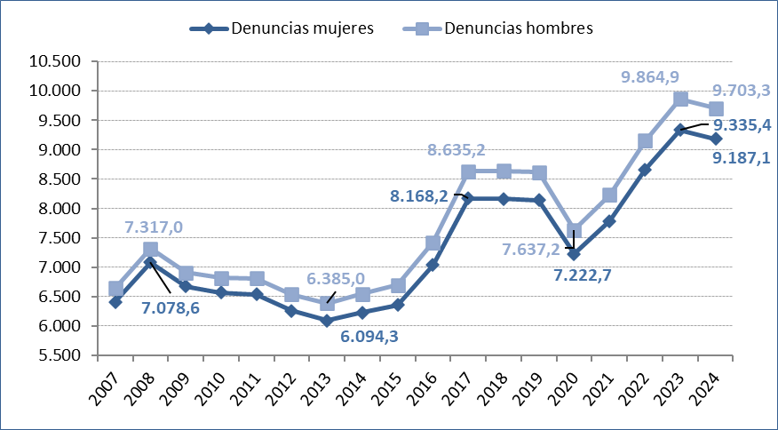

Fuente: Elaboración propia a partir de los datos proporcionados por el Consejo General del Poder Judicial.

G.2.3
Gráfico 2.3. Distribución porcentual de las denuncias por violencia en la pareja o expareja según su origen (clasificación reducida).
Último quinquenio y periodo 2007-2024.

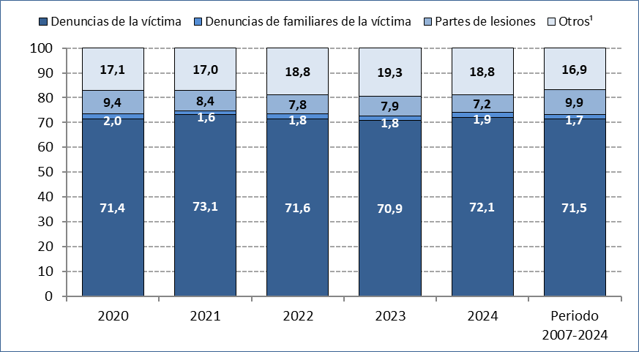

1. Otros incluye denuncias derivadas de atestados policiales por intervención directa, de servicios de asistencia y de terceros en general.

Fuente: Elaboración propia a partir de los datos proporcionados por el Consejo General del Poder Judicial.

G.2.4
Gráfico 2.4. Variación interanual de las denuncias por violencia en la pareja o expareja, por comunidad autónoma.
Año 2024.

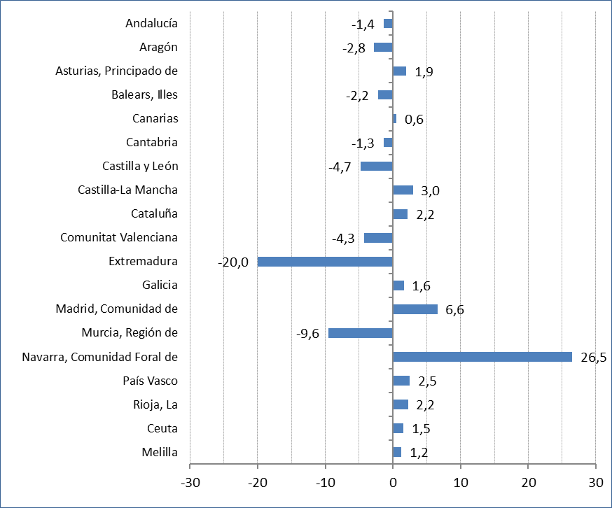

Fuente: Elaboración propia a partir de los datos proporcionados por el Consejo General del Poder Judicial.

G.2.5
Gráfico 2.5. Denuncias por violencia en la pareja o expareja, por comunidad autónoma. Tasas por millón de mujeres y por millón de hombres de 15 y más años.
Año 2024.

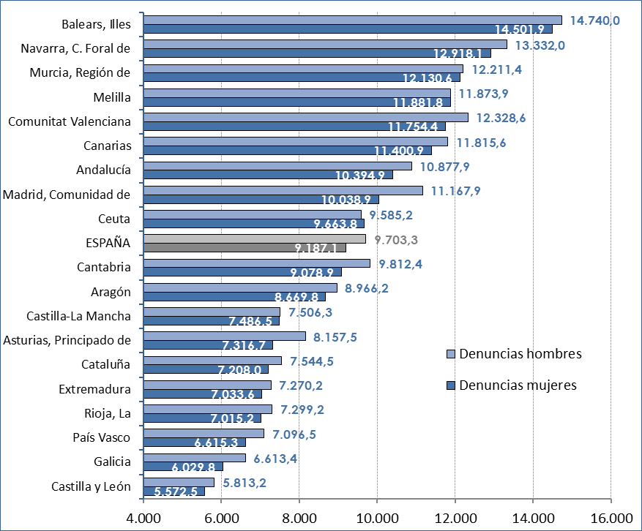

Fuente: Elaboración propia a partir de los datos proporcionados por el Consejo General del Poder Judicial.

G.2.6
Gráfico 2.6. Denuncias por violencia en la pareja o expareja, por comunidad autónoma. Tasas por millón de mujeres de 15 y más años.
Año 2024 y periodo 2007-2024.

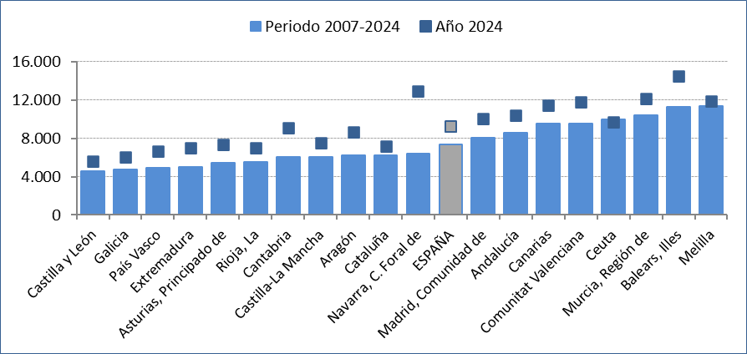

Fuente: Elaboración propia a partir de los datos proporcionados por el Consejo General del Poder Judicial.

G.2.7
Gráfico 2.7. Denuncias por violencia en la pareja o expareja, por comunidad autónoma. Tasas por millón de mujeres de 15 y más años.
Último quinquenio.

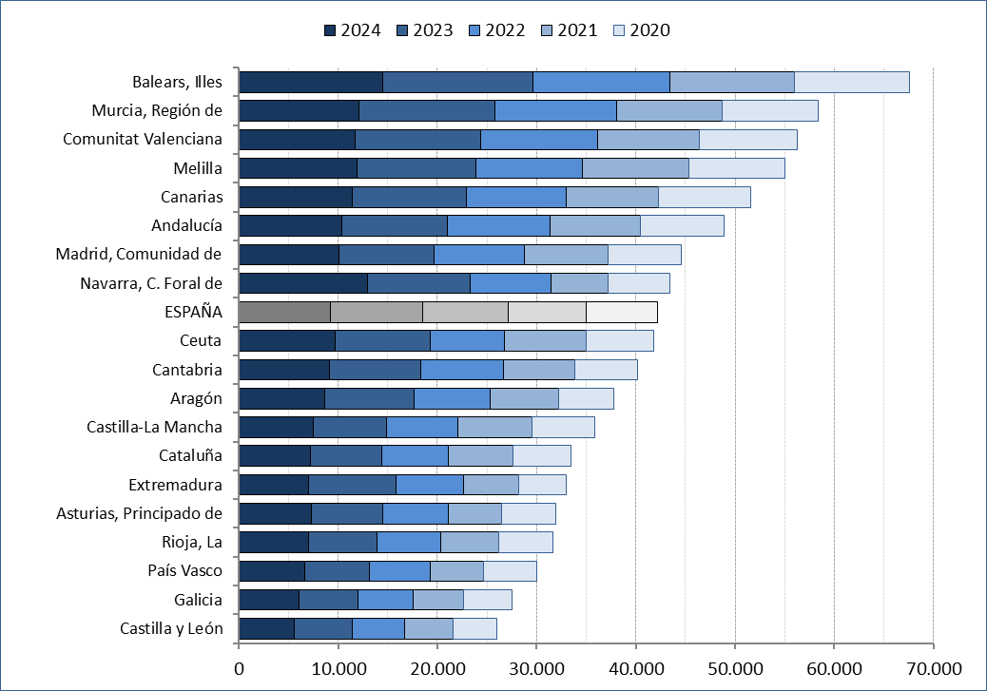

Fuente: Elaboración propia a partir de los datos proporcionados por el Consejo General del Poder Judicial.

G.2.8
Gráfico 2.8. Distribución porcentual de las denuncias por violencia en la pareja o expareja según su origen, por comunidad autónoma.
Año 2024.

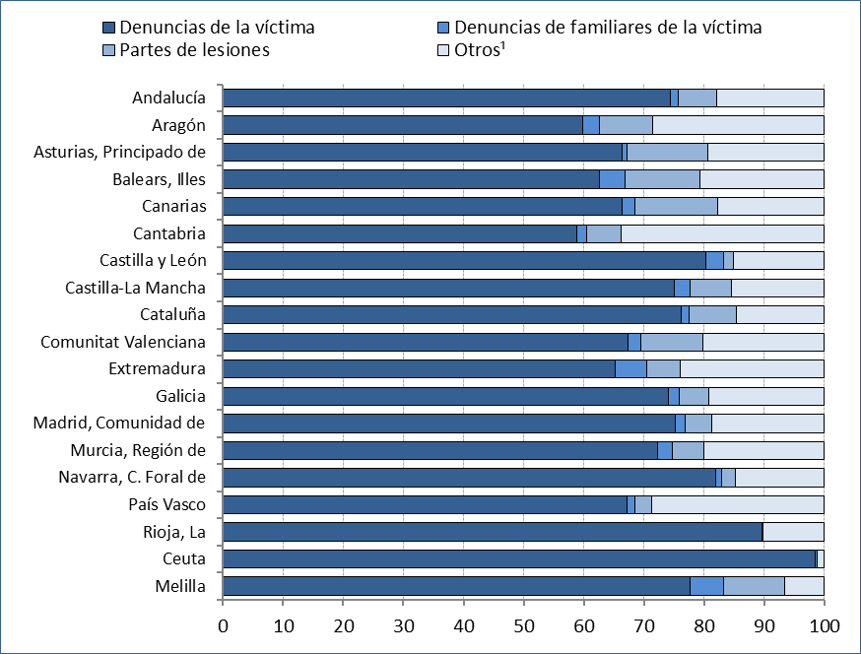

1. Otros incluye denuncias derivadas de atestados policiales por intervención directa, de servicios de asistencia y de terceros en general.

Fuente: Elaboración propia a partir de los datos proporcionados por el Consejo General del Poder Judicial.

G.2.9
Gráfico 2.9. Distribución porcentual de las denuncias por violencia en la pareja o expareja según su origen, por comunidad autónoma.
Periodo 2007-2024.

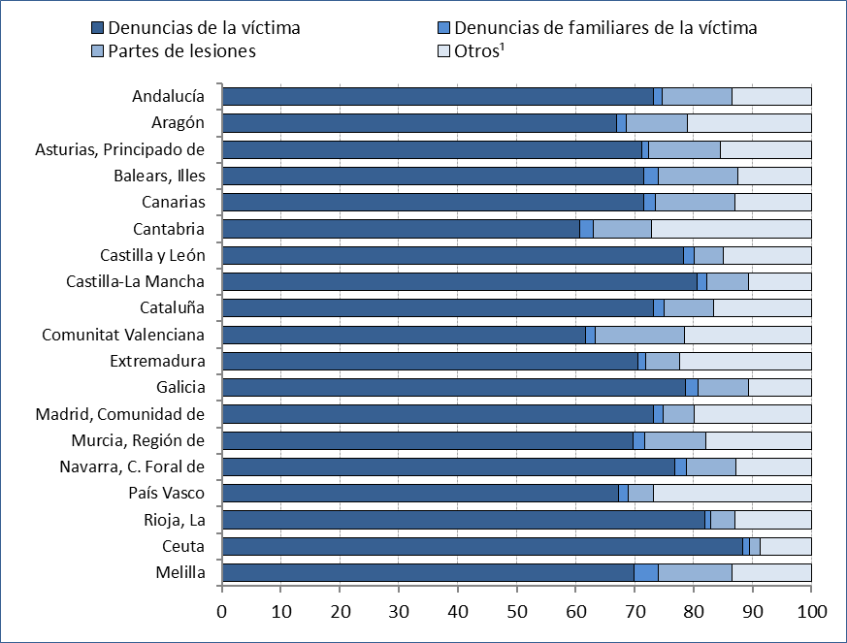

1. Otros incluye denuncias derivadas de atestados policiales por intervención directa, de servicios de asistencia y de terceros en general.

Fuente: Elaboración propia a partir de los datos proporcionados por el Consejo General del Poder Judicial.

G.2.10
Gráfico 2.10. Denuncias por violencia en la pareja o expareja, por origen de la denuncia y comunidad autónoma. Tasas por millón de mujeres de 15 y más años.
Año 2024 y periodo 2007-2024.

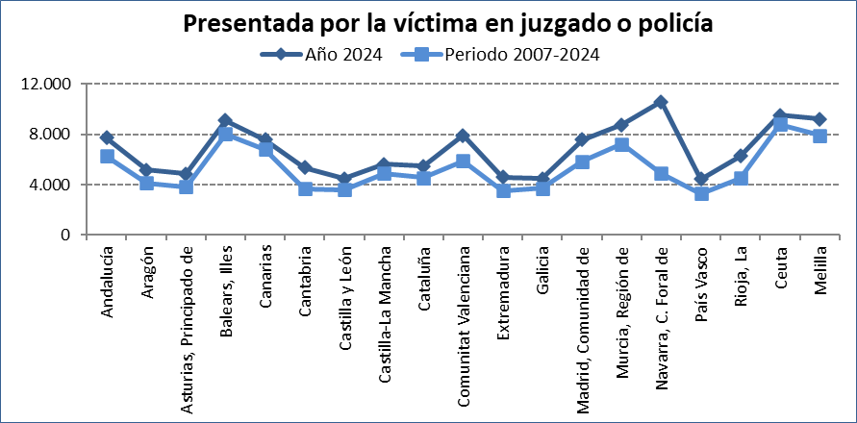
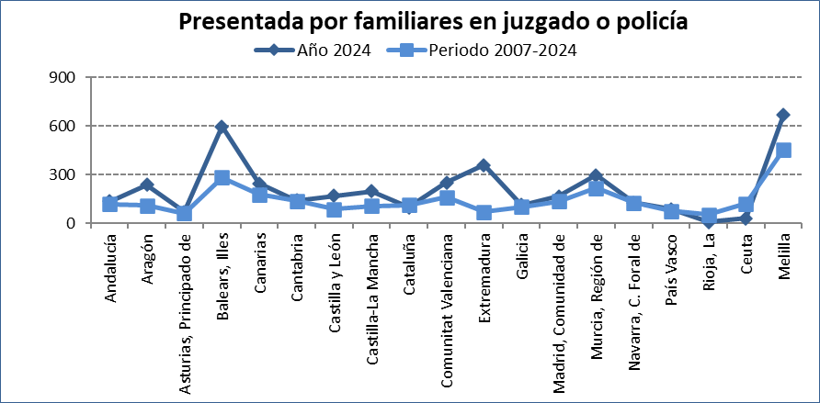

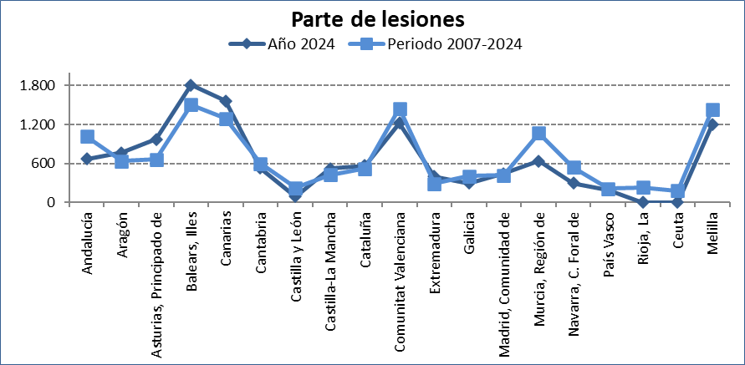
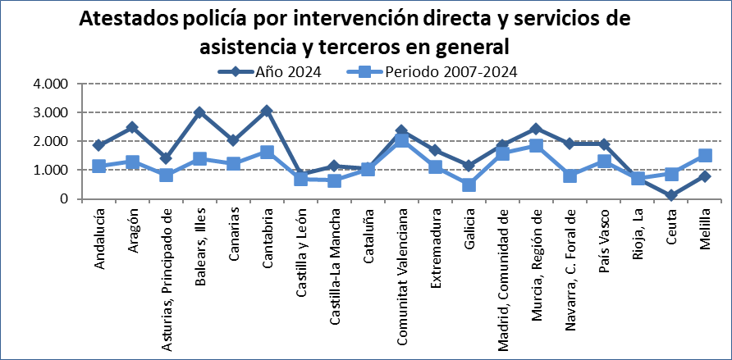

Fuente: Elaboración propia a partir de los datos proporcionados por el Consejo General del Poder Judicial.

G.2.11
Gráfico 2.11. Número de denuncias por violencia en la pareja o expareja, por comunidad autónoma.
Periodo 2007-2024.

TOTAL ESPAÑA: 2.719.682

Fuente: Elaboración propia a partir de los datos proporcionados por el Consejo General del Poder Judicial.

G.2.12
Gráfico 2.12. Número de denuncias por violencia en la pareja o expareja, por comunidad autónoma.
Año 2024.

TOTAL ESPAÑA: 199.094

Fuente: Elaboración propia a partir de los datos proporcionados por el Consejo General del Poder Judicial.

G.2.13
Gráfico 2.13. Denuncias por violencia en la pareja o expareja, por comunidad autónoma. Tasas por millón de mujeres de 15 y más años.
Año 2024.

TASA ESPAÑA: 9.187,1

Fuente: Elaboración propia a partir de los datos proporcionados por el Consejo General del Poder Judicial.

G.2.14
Gráfico 2.14. Denuncias por violencia en la pareja o expareja, por comunidad autónoma. Tasas por millón de hombres de 15 y más años.
Año 2024.

TASA ESPAÑA: 9.703,3

Fuente: Elaboración propia a partir de los datos proporcionados por el Consejo General del Poder Judicial.

